ホーム
システム名 |  |  | アイエスエイプランECサイト |  |  |  |  |  | 作成日 |  | 2019/5/31 | 作成者 | 河井 文太
カテゴリ |  |  | ヘッダー・フッター | 機能名称 |  |  |  |  | 更新日 |  | 2019/6/13 | 更新者 | 河井 文太

 | ■ヘッダー・フッター
 |  | ログアウト中 |  |  |  | No. | 項目名 | オブジェクト |  | 内容
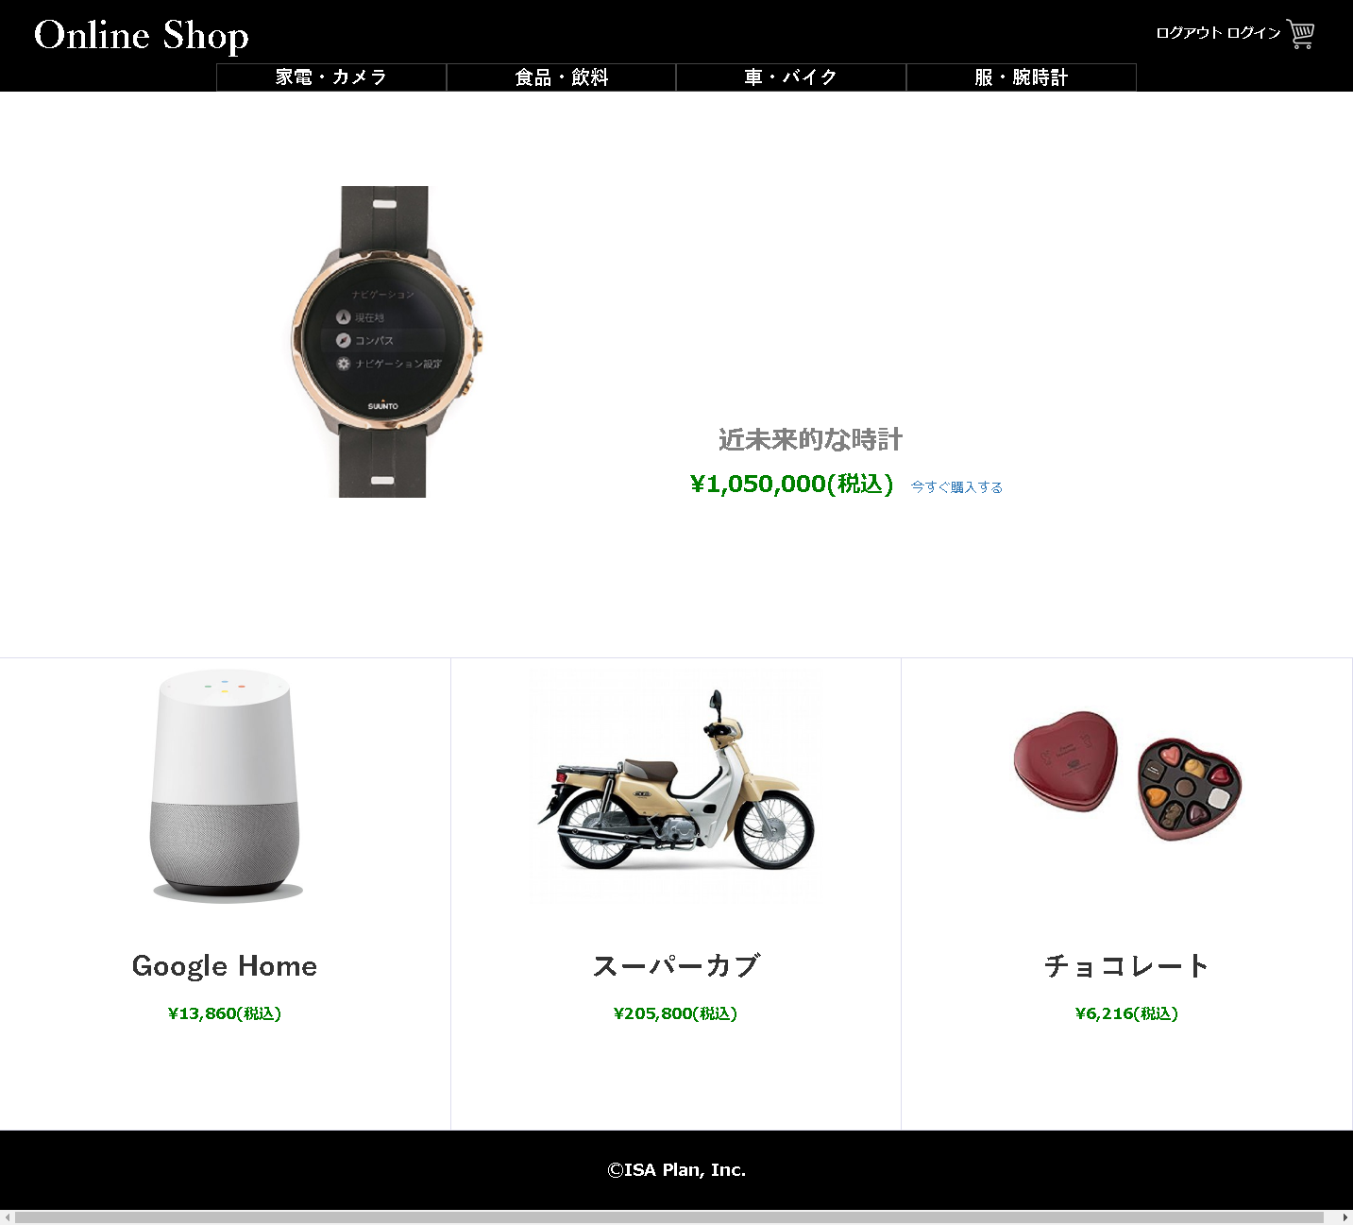
header
 |  |  |  |  |  | 1 | サイトアイコン | input |  | クリックすることでホーム画面へ遷移

１
 |  |  |  |  |  | 2 | カテゴリ一覧 | input |  | クリックすることでホーム画面へ遷移。
 |  |  |  |  |  |  |  |  |  | クリックしたカテゴリにより表示内容が変化
1
３
４
２
 |  |  |  |  |  | 3 | ログイン | input |  | ログイン画面へ遷移
 |  |  |  |  |  |  |  |  |  | ログアウト時は「ログイン」、ログイン時はユーザー名を表示。

2
3
4
 |  |  |  |  |  | 4 | 決算ボタン | input |  | ログインしていない場合はログイン画面へ遷移
 |  |  |  |  |  |  |  |  |  | ログインしている場合は決算画面へ遷移

body

 |  |  |  |  |  | 5 | ユーザーメニューボタン | input |  | ユーザーメニュー画面へ遷移

fooder

 |  | ログイン中
header

5
body

fooder

システム名 |  |  | アイエスエイプランECサイト |  |  |  |  |  | 作成日 |  | 2019/5/3１ | 作成者 | 河井 文太
カテゴリ |  |  | ヘッダー・フッター | 機能名称 | ログアウト |  |  |  | 更新日 |  | 2019/6/4 | 更新者 | 河井 文太

 |  |  |  |  |  | No. | 項目名 | オブジェクト |  | 内容

